상품제안서
[탁상달력]일정관리 캘린더 카렌다 250*190mm | 상품코드: S43480

 |  |  |  |  |  |  | 02-713-8555 | www.synergygift.co.kr
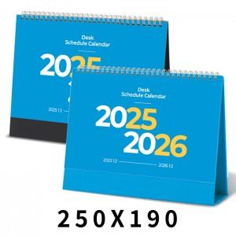

【상세/제작정보】

【인쇄/포장옵션】 | 금박, 은박 / 종이봉투 동봉

【공급단가】 | 수량 | 100~ | 300~ | 500~ | 1,000~ | 3,000~
*VAT별도 | 검정레쟈크 | 1,560원 | 1,430원 | 1,370원 | 1,270원 | 1,200원
 | 파랑밍크 | 1,560원 | 1,430원 | 1,370원 | 1,270원 | 1,200원

【상품 URL】 | https://www.synergygift.co.kr:443/src/goods_detail.php?gdno=43480

